Country Weights
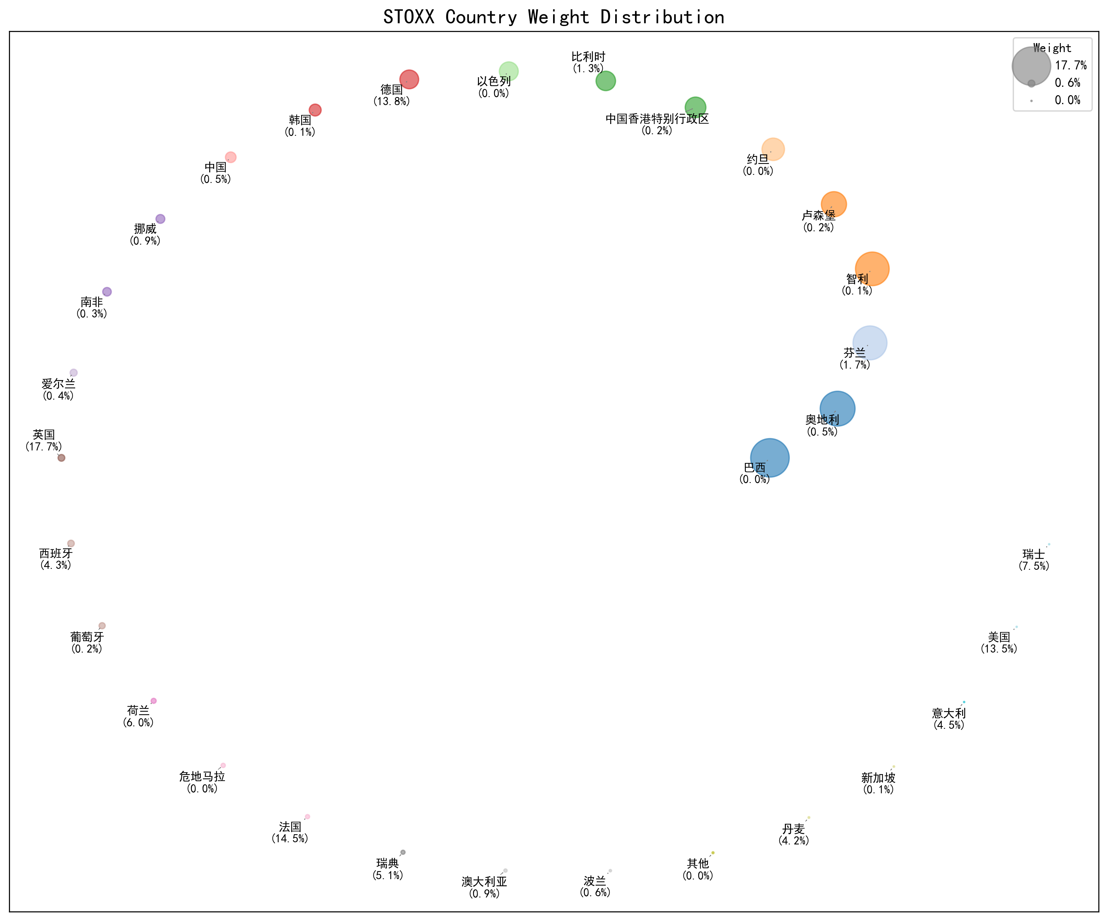
Country | Weight
英国 | 0.1773
法国 | 0.1452
德国 | 0.1378
美国 | 0.1354
瑞士 | 0.0755
荷兰 | 0.0603
瑞典 | 0.051
意大利 | 0.0453
西班牙 | 0.0426
丹麦 | 0.0421
芬兰 | 0.0169
比利时 | 0.0134
挪威 | 0.0093
澳大利亚 | 0.0087
波兰 | 0.0059
中国 | 0.0054
奥地利 | 0.0051
爱尔兰 | 0.0045
南非 | 0.003
葡萄牙 | 0.0022
中国香港特别行政区 | 0.0021
卢森堡 | 0.002
新加坡 | 0.0013
智利 | 0.0007
韩国 | 0.0005
巴西 | 0.0004
约旦 | 0.0003
危地马拉 | 0.0002
以色列 | 0.0002
其他 | 0.0002

